汇总
序号 | 部门 | 员工 | 单价 | 金额 | 品牌 | 供应商 | 备注
1 | 全公司 | 1063 | 34.4 | 36567.2 | 新希望 天伦香棕 | 新希望 | 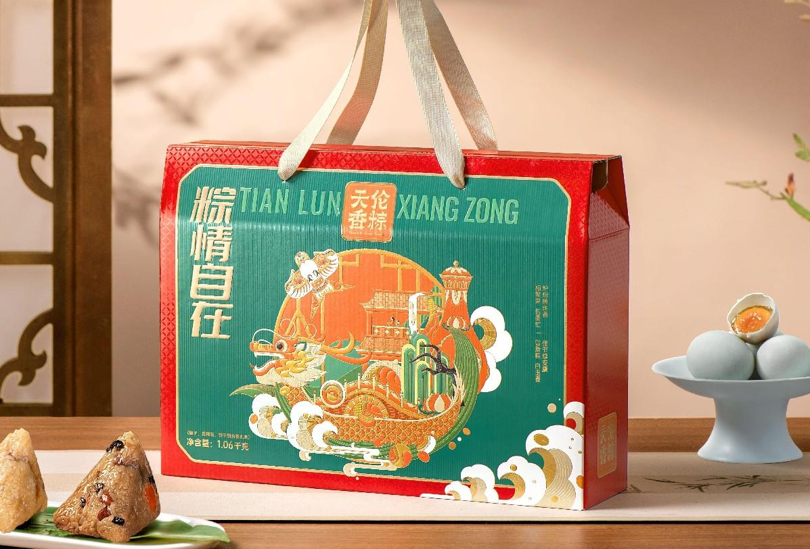
2 |  | 24 | 33 | 792 |  | 纳郎达伊清真食品有限公司 | 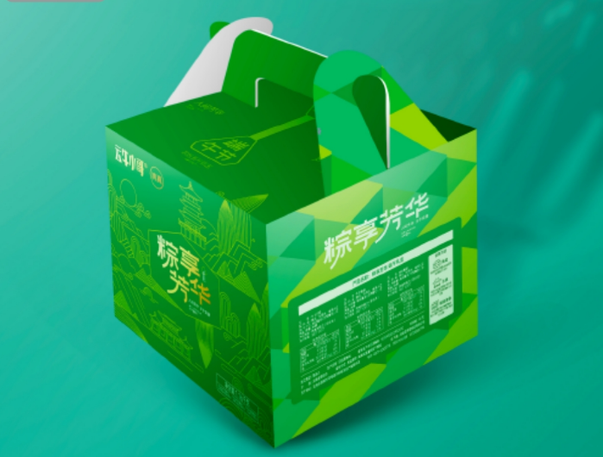
3 | 安宁冶专C标段 | 28 | 33.8 | 946.4 | 新希望 天伦之乐 | 新希望 | 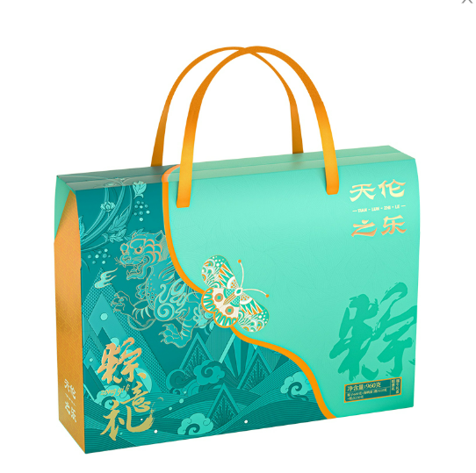
合计 |  | 1115 |  | 38305.6

